manuál
Pokyny pro vyplnění Přehledu členů oddílů dětí a mládeže

V záložce tabulka:
>>> v záhlaví vyplňte název, adresu a IČO organizace do podbarvených buněk

>>> v tabulce s věkovými kategoriemi vyplňte u handicap členů do podbarvené buňky
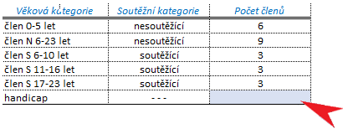

>>> v tabulce Soupiska členů vyplňte jmenný seznam členů (příjmení, jméno a rok narození člena a soutěžní kategorii soutěžící/nesoutěžící)

DŮLEŽITÉ:
>>> v soupisce členů nevylňujte pořadové číslo člena - to se doplní automaticky, po zadání příjmení člena
>>> v soupisce členů je potřeba ostatní údaje zadávat manuálně, tabulka neumožňuje hromadné vkládání dat (Ctrl+C >>> Ctrl+V), pokud chcete vkládat více hodnot najednou (např. data zkopírovaná z jiné tabulky), potom tato data, zkopírovaná z jiného zdroje, je potřeba do soupisky členů vložit jako hodnoty (přes pravé tlačítko myši, vybrat Vložit jinak - Hodnoty) - viz násl. postup
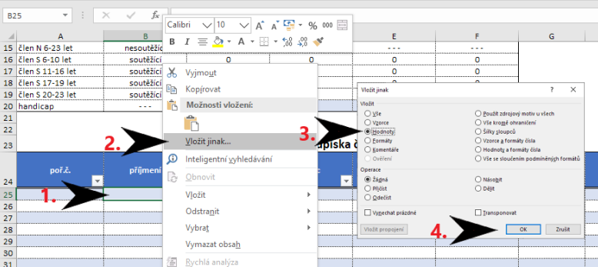

>>> přidávání řádků do soupisky členů- NENÍ POVOLENO VKLÁDAT DALŠÍ ŘÁDKY DO TABULKY, pokud je přednastavený počet řádek nedostačující, obraťte se e-mailem na marketa.benesova@pribram.eu
>>> v tabulce jsou nastaveny automatické kontroly dle kritérií nastavených v dotačním programu, proto jsou v částech rok narození a soutěžní kategorie povoleny jen určité hodnoty; při zadání nesprávné/nepovolené hodnoty se chybně vyplněná část podbarví červeně
>>> v soupisce členů je u položky soutěžní kategorie přednastavené výběrové menu (rozbalovací šipka se zobrazuje vpravo od vyplňované buňky - viz násl. obr.)

